G205
ind20101_G205 - Ressources humaines en S-T |  |  | retour à l'index

Ressources humaines en science et technologie en Suisse, en 2022
En milliers de personnes et en % de la population active occupée

 | En milliers | %
Formée et active en S-T | 1352 | 28
Non formée mais active en S-T | 647 | 13
Formée mais non active en S-T | 729 | 15
Non formée et non active en S-T | 2166 | 44
Total | 4894 | 100

Source : OFS – Enquête suisse sur la population active (ESPA), Neuchâtel, 2023
© OFS
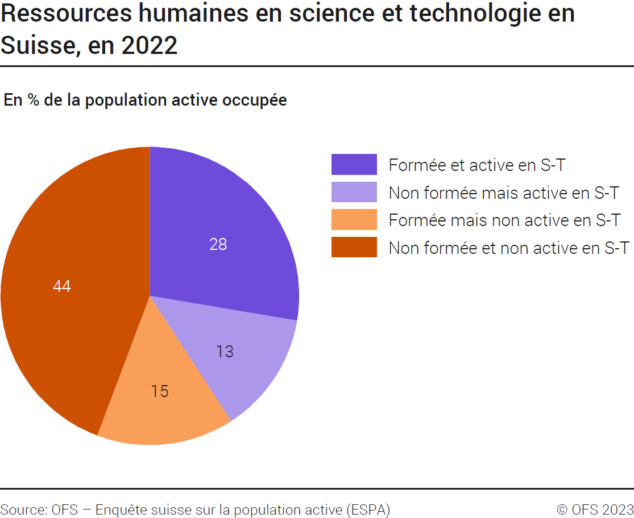

G4
Ind20101_G4 - Ressources humaines en S-T |  |  |  |  |  |  |  |  |  |  |  |  |  |  |  |  |  |  | retour à l'index

Ressources humaines en science et technologie en Suisse selon le sexe, de 1995 à 20221
En milliers de personnes et en % de la population active occupée

1. Personnes formées en science et technologie (S-T) en Suisse selon le sexe, de 1995 à 20211
En milliers de personnes et en % de la population active occupée
 | 2022 | 2021 | 2020 | 2019 | 2018 | 2017 | 2016 | 2015 | 2014 | 2013 | 2012 | 2011 | 2010 | 2009 | 2008 | 2007 | 2006 | 2005 | 2004 | 2003 | 2002 | 2001 | 2000 | 1999 | 1998 | 1997 | 1996 | 1995
Part des femmes formées en S-T | 44% | 45% | 44% | 44% | 43% | 42% | 42% | 42% | 41% | 40% | 39% | 38% | 38% | 37% | 36% | 35% | 33% | 33% | 31% | 31% | 30% | 29% | 27% | 26% | 26% | 26% | 23% | 22%
Hommes formés en S-T | 1154 | 1157 | 1166 | 1160 | 1139 | 1119 | 1080 | 1028 | 997 | 973 | 922 | 877 | 872 | 922 | 883 | 824 | 798 | 770 | 763 | 727 | 689 | 695 | 672 | 664 | 644 | 628 | 645 | 621
Femmes formées en S-T | 926 | 933 | 927 | 897 | 860 | 815 | 771 | 735 | 689 | 643 | 584 | 547 | 526 | 532 | 498 | 441 | 400 | 376 | 349 | 327 | 295 | 279 | 250 | 238 | 224 | 216 | 192 | 178
Total personnes formées en S-T | 2081 | 2090 | 2094 | 2056 | 1999 | 1933 | 1851 | 1763 | 1686 | 1616 | 1507 | 1424 | 1398 | 1454 | 1381 | 1265 | 1198 | 1146 | 1113 | 1054 | 984 | 975 | 921 | 903 | 868 | 844 | 837 | 799

2. Personnes actives en science et technologie (S-T) en Suisse selon le sexe, de 1995 à 20221
En milliers de personnes et en % de la population active occupée
 | 2022 | 2021 | 2020 | 2019 | 2018 | 2017 | 2016 | 2015 | 2014 | 2013 | 2012 | 2011 | 2010 | 2009 | 2008 | 2007 | 2006 | 2005 | 2004 | 2003 | 2002 | 2001 | 2000 | 1999 | 1998 | 1997 | 1996 | 1995
Part des femmes actives en S-T | 49% | 49% | 49% | 48% | 48% | 48% | 47% | 48% | 48% | 47% | 47% | 46% | 46% | 46% | 46% | 45% | 45% | 45% | 45% | 44% | 44% | 44% | 43% | 42% | 41% | 41% | 40% | 39%
Hommes actifs en S-T | 1014 | 1009 | 1042 | 1055 | 1019 | 998 | 996 | 945 | 913 | 891 | 870 | 847 | 842 | 906 | 881 | 852 | 839 | 815 | 796 | 781 | 767 | 764 | 772 | 756 | 748 | 718 | 727 | 699
Femmes actives en S-T | 985 | 981 | 988 | 973 | 942 | 908 | 883 | 855 | 837 | 802 | 762 | 731 | 709 | 765 | 758 | 708 | 681 | 654 | 644 | 620 | 599 | 592 | 581 | 540 | 511 | 507 | 479 | 454
Total personnes actives en S-T | 1999 | 1991 | 2030 | 2028 | 1962 | 1907 | 1879 | 1800 | 1750 | 1694 | 1632 | 1578 | 1551 | 1671 | 1639 | 1559 | 1520 | 1469 | 1440 | 1401 | 1366 | 1355 | 1353 | 1296 | 1259 | 1224 | 1205 | 1153

1 2010: rupture de série due à une révision de la pondération des données de l'ESPA.

Source : OFS, Enquête suisse sur la population active (ESPA), Neuchâtel, 2023
© OFS
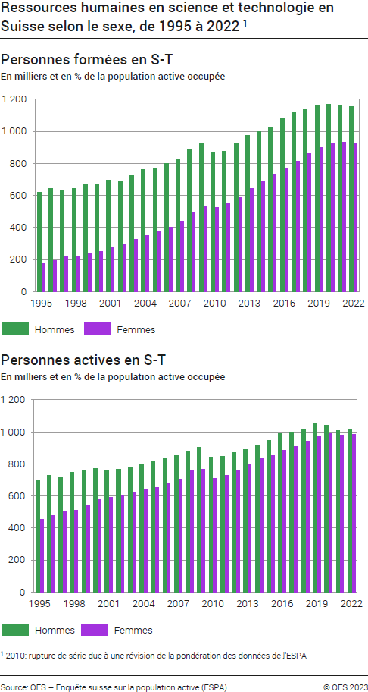

G1
Ind20101_G1 - Ressources humaines en S-T |  |  |  |  |  |  |  |  |  |  |  |  |  |  |  |  |  |  |  |  | retour à l'index

Ressources humaines en science et technologie en Suisse, évolution indexée de 1995 à 20221
Population active occupée

Total | 1995 | 1996 | 1997 | 1998 | 1999 | 2000 | 2001 | 2002 | 2003 | 2004 | 2005 | 2006 | 2007 | 2008 | 2009 | 2010 | 2011 | 2012 | 2013 | 2014 | 2015 | 2016 | 2017 | 2018 | 2019 | 2020 | 2021 | 2022
Formée et active en S-T | 100 | 107 | 106 | 112 | 120 | 124 | 132 | 129 | 138 | 147 | 153 | 161 | 170 | 187 | 195 | 180 | 184 | 195 | 209 | 218 | 230 | 243 | 250 | 261 | 271 | 275 | 272 | 273
Non formée mais active en S-T | 100 | 103 | 106 | 107 | 107 | 113 | 107 | 110 | 109 | 108 | 108 | 110 | 109 | 108 | 107 | 100 | 102 | 101 | 100 | 102 | 101 | 103 | 102 | 102 | 104 | 102 | 98 | 98
Formée mais non active en S-T | 100 | 102 | 105 | 103 | 102 | 102 | 106 | 113 | 121 | 127 | 127 | 132 | 140 | 150 | 161 | 166 | 170 | 178 | 191 | 200 | 206 | 214 | 228 | 233 | 235 | 241 | 245 | 239
Non formée et non active en S-T | 100 | 100 | 98 | 99 | 98 | 96 | 98 | 98 | 97 | 95 | 95 | 95 | 95 | 94 | 94 | 98 | 99 | 98 | 96 | 96 | 96 | 95 | 93 | 92 | 89 | 89 | 90 | 90
Total | 100 | 101 | 101 | 102 | 103 | 103 | 104 | 105 | 106 | 107 | 107 | 109 | 110 | 113 | 115 | 114 | 116 | 117 | 119 | 121 | 123 | 125 | 125 | 126 | 127 | 127 | 127 | 127
Actifs en S-T | 100 | 105 | 106 | 109 | 112 | 117 | 118 | 118 | 121 | 125 | 127 | 132 | 135 | 142 | 145 | 135 | 137 | 142 | 147 | 152 | 156 | 163 | 165 | 170 | 176 | 176 | 173 | 173
Formés en S-T | 100 | 105 | 106 | 109 | 113 | 115 | 122 | 123 | 132 | 139 | 143 | 150 | 158 | 173 | 182 | 175 | 178 | 189 | 202 | 211 | 221 | 232 | 242 | 250 | 257 | 262 | 262 | 260

1 2010: rupture de série due à une révision de la pondération des données de l'ESPA.

Source : OFS, Enquête suisse sur la population active (ESPA), Neuchâtel, 2023
© OFS
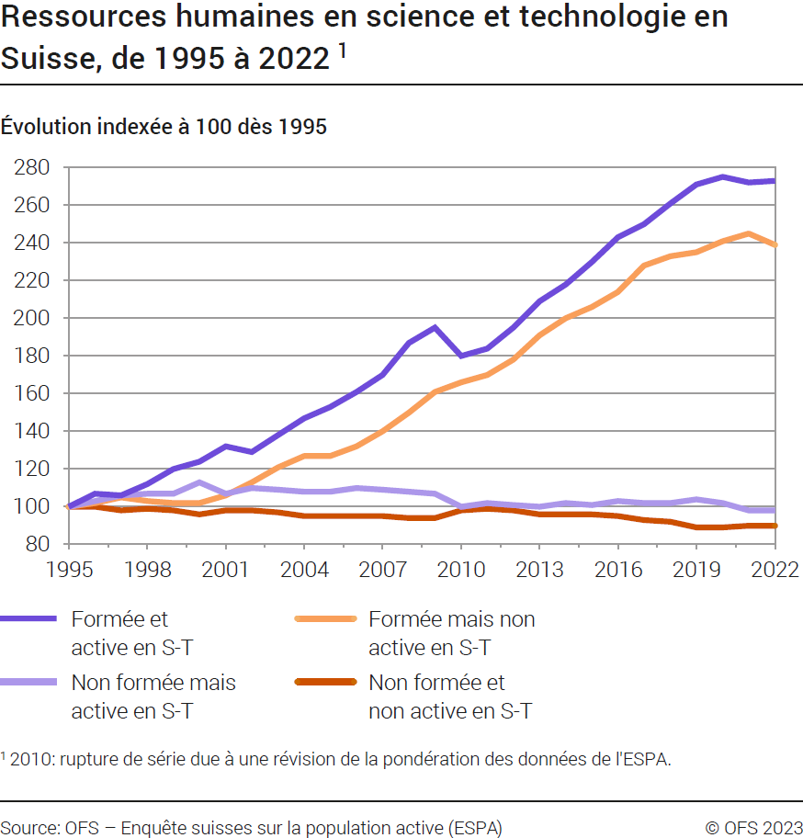

G2
Ind20101_G2 - Ressources humaines en S-T |  |  | retour à l'index

Ressources humaines en science et technologie, comparaison internationale, en 2022
En % de la population active (15-74 ans)

 | Personnes formées en S-T | Personnes actives en S-T
Luxembourg | 54.3 | 56.9
Suède | 45.1 | 46.9
Norvège | 45.9 | 42.8
Finlande | 41.1 | 42.4
Suisse (15-64 ans) | 42.5 | 40.8
Allemagne | 32.3 | 40.7
France | 44.4 | 37.7
Autriche | 37.1 | 37.3
Italie | 23.3 | 29.3

UE 1 | 36.2 | 35.2

1 Composition de l'UE au 1.2.2020
Source : OFS - ESPA; Eurostat, base de données des ressources humaines en science et technologie
© OFS
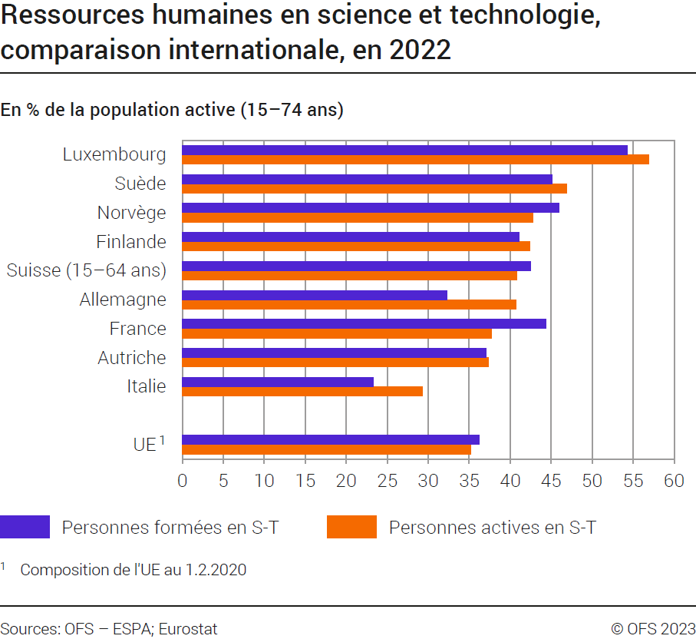

G512
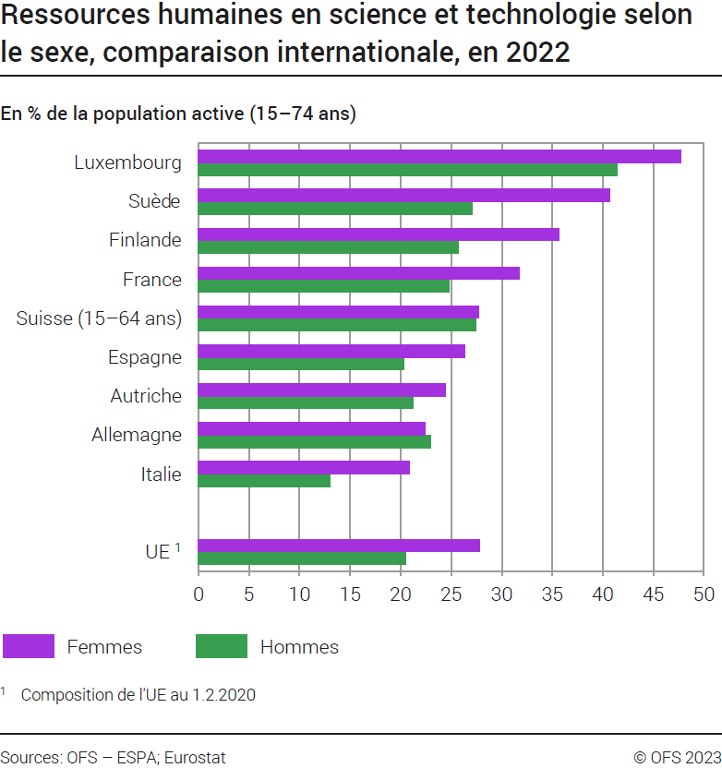
Ind20101_G512 - Ressources humaines en S-T |  |  | retour à l'index
Ressources humaines en science et technologie selon le sexe, comparaison internationale, en 2022
En % de la population active (15-74 ans)

 | Femmes formées et actives en S-T | Hommes formés et actifs en S-T
Luxembourg | 47.7 | 41.4
Suède | 40.7 | 27.1
Finlande | 35.7 | 25.7
France | 31.8 | 24.8
Suisse (15-64 ans) | 27.7 | 27.5
Espagne | 26.4 | 20.3
Autriche | 24.4 | 21.2
Allemagne | 22.4 | 23.0
Italie | 20.9 | 13.0

UE 1 | 27.8 | 20.5

1 Composition de l'UE au 1.2.2020
Source : OFS - ESPA; Eurostat, base de données des ressources humaines en science et technologie
© OFS

T2
Ind20101_T2 - Ressources humaines en S-T |  |  |  |  | retour à l'index
Ressources humaines en science et technologie selon le sexe, comparaison internationale, en 2022
En % de la population active (15-74 ans)

ns qz
ns qz
 | Personnes formées en S-T | Personnes actives en S-T | Femmes formées et actives en S-T | Hommes formés et actifs en S-T
Allemagne | 32.3 | 40.7 | 22.4 | 23.0 | Allemagne
Autriche | 37.1 | 37.3 | 24.4 | 21.2 | Autriche
Belgique | 50.1 | 39.1 | 37.7 | 27.2 | Belgique
Bulgarie | 32.4 | 26.1 | 28.6 | 14.9 | Bulgarie
Chypre | 49.4 | 32.3 | 31.4 | 24.8 | Chypre
Danemark | 39.5 | 44.1 | 35.4 | 24.9 | Danemark
Espagne | 43.7 | 27.3 | 26.4 | 20.3 | Espagne
ns qz
ns qz
Estonie | 41.9 | 37.0 | 35.8 | 16.4 | Estonie
Finlande | 41.1 | 42.4 | 35.7 | 25.7 | Finlande
Lower secondary
Secondaire 1er cycle
Primary education
Enseignement primaire
Secondary education
Enseignement secondaire
ns qz
ns qz
ns qz
ns qz
ns qz
Lower secondary
Secondaire 1er cycle
Primary education
Enseignement primaire
Secondary education
Enseignement secondaire
ns qz
ns qz
ns qz
ns qz
ns qz
ns qz
ns qz
France | 44.4 | 37.7 | 31.8 | 24.8 | France
Grèce | 37.7 | 25.4 | 25.5 | 17.7 | Grèce
Hongrie | 30.8 | 33.0 | 28.1 | 18.3 | Hongrie
Irlande | 51.9 | 36.3 | 34.2 | 26.2 | Irlande
Islande | 39.1 | 38.0 | 33.2 | 18.2 | Islande
Italie | 23.3 | 29.3 | 20.9 | 13.0 | Italie
Lettonie | 40.4 | 32.2 | 32.8 | 15.8 | Lettonie
Lituanie | 48.8 | 35.1 | 38.4 | 20.3 | Lituanie
Luxembourg | 54.3 | 56.9 | 47.7 | 41.4 | Luxembourg
Malte | 33.7 | 33.0 | 24.0 | 17.0 | Malte
Norvège | 45.9 | 42.8 | 39.5 | 26.1 | Norvège
Pays-Bas | 41.4 | 46.7 | 33.2 | 28.2 | Pays-Bas
Pologne | 36.9 | 33.9 | 33.7 | 17.5 | Pologne
Portugal | 34.1 | 33.6 | 30 | 19.2 | Portugal
République slovaque | 30.7 | 30.6 | 23.9 | 15.2 | Rép. slovaque
Slovénie | 42.3 | 40.8 | 39 | 23.0 | Slovénie
République tchèque | 26.5 | 34.1 | 22.6 | 17.1 | Rép. tchèque
Roumanie | 23.2 | 23.8 | 22.0 | 13.0 | Roumanie
Suède | 45.1 | 46.9 | 40.7 | 27.1 | Suède
Suisse (15-64 ans) | 42.5 | 40.8 | 27.7 | 27.5 | Suisse (15-64 ans)

UE 1 | 36.2 | 35.2 | 27.8 | 20.5 | UE 1
1 Composition de l'UE au 1.2.2020

Source : OFS - ESPA; Eurostat, base de données des ressources humaines en science et technologie
© OFS

